Лист 1
Прайс-лист
МИР ПРЯЖИ

В валюте: руб. (курс 1).
Цены указаны на 07.08.2020

№ | Номенклатура/ Характеристика номенклатуры | Описание | Изображение | Артикул | Цена | Ед. | Остаток | Ссылка на сайт
 | Баночка BT30 кр. 50*97мм,стекл. с пробкой, 1шт | Баночка BT30 кр. 50*97мм,стекл. с пробкой, 1шт | 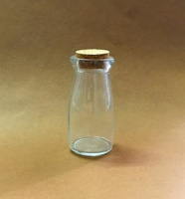 | 25007 | 41.60 |  |  | Изображение
 | Баночка BT30 кр. 50*97мм,стекл. с пробкой, 1шт |  |  |  | 41.60 | шт | 11 | Изображение
 | Баночка BT31 кв. 47*92мм,стекл. с пробкой,1уп=1шт | Баночка BT31 кв. 47*92мм,стекл. с пробкой,1уп=1шт | 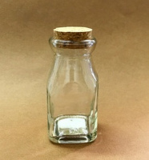 | 25008 | 41.60 |  |  | Изображение
 | Баночка BT31 кв. 47*92мм,стекл. с пробкой,1уп=1шт |  |  |  | 41.60 | шт | 16 | Изображение
 | Бутылочка BT32 кв. 44*162мм,стекл. с пробкой,1шт | Бутылочка BT32 кв. 44*162мм,стекл. с пробкой,1шт | 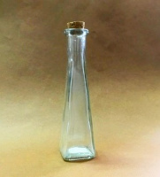 | 25009 | 46.40 |  |  | Изображение
 | Бутылочка BT32 кв. 44*162мм,стекл. с пробкой,1шт |  |  |  | 46.40 | шт | 5 | Изображение
 | Бутылочка BT34 пл. 54*163*38мм,стекл. с пробкой,1шт | Бутылочка BT34 пл. 54*163*38мм,стекл. с пробкой,1шт | 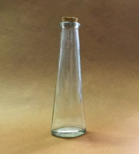 | 25011 | 46.40 |  |  | Изображение
 | Бутылочка BT34 пл. 54*163*38мм,стекл. с пробкой,1шт |  |  |  | 46.40 | шт | 1 | Изображение

